Mineral
 | Investigación Metalúrgica No. 18513 |  |  |  |  | Investigación Metalúrgica No. 18513 |  |  |  |  |  | Investigación Metalúrgica No. 18513

 | COMPOSITO ENRIQUECIDO TCC - 002 Prueba No.1 Lix |  |  |  |  | COMPOSITO ENRIQUECIDO TCC - 002 Prueba No.1 Lix |  |  |  |  |  | COMPOSITO ENRIQUECIDO TCC - 002 Prueba No.1 Lix

 | Cliente: | El Molle Verde S.A.C. |  | Operador: | E. Huatuco | Cliente: | El Molle Verde S.A.C. |  | Operador: | E. Huatuco |  | Cliente: | El Molle Verde S.A.C. |  |  | Operador: | E. Huatuco
 | Proyecto: | Trapiche |  | Fecha: | Oct. 30/24 | Proyecto: | Trapiche |  | Fecha: | Oct. 30/24 |  | Proyecto: | Trapiche |  |  | Fecha: | Oct. 30/24
 | Muestra: | TCC - 002 |  |  |  | Muestra: | TCC - 002 |  |  |  |  | Muestra: | TCC - 002
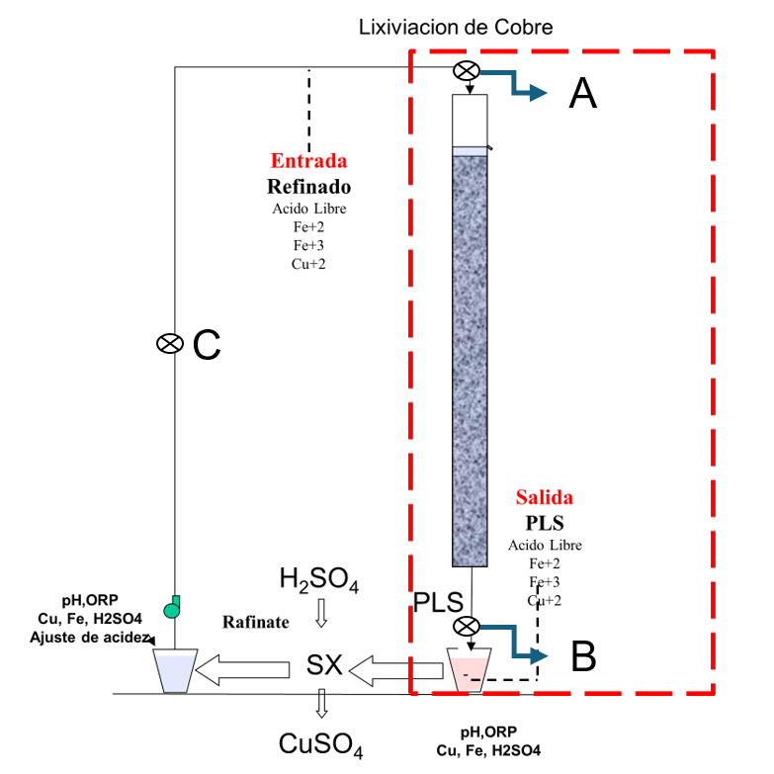
 | Descripción: | Curado y Aglomeración |  |  |  | Descripción: | Prueba de Aglomeración

 |  | Descripción | Unidad | Valor |  |  | Descripción | Unidad | Valor

 |  | Densidad bulk | kg/l |  |  |  | Peso Seco | kg | 215.4
 |  | Cu | % | 0.47 |  |  | Peso Inicial Humedo | kg | 216.5
 |  | *Fe | % | 3.67 |  |  | Peso Final Curado | kg | 230.8
 |  | *Cu H2SO4 | % | 0.142 |  |  | *ILS+H2O(10%/90%)w/w | g | 14066
 |  | *Cu CN | % | 0.173 |  |  | Ácido | g | 752
 |  | *Cu Residual | % | 0.128 |  |  | Densidad de ILS+H2O | g/cc | 1.01
 |  |  |  |  |  |  | **Volumen de la solución | cc | 13859
 | *Ensaye de cabeza composito |  |  |  |  |  | Tiempo | h | 0.33
 |  |  |  |  |  |  | Humedad del mineral | % | 0.50
 | Resumen de cambios en las pruebas: |  |  |  |  |  | Humedad de curado | % | 7.1
 |  |  |  |  |  |  | ILS :Cu= 0.21 g/kg, Ácido= 10.0 g/Kg , FeT= 19.8 g/Kg, Fe+2= 0.88 g/Kg
 |  |  |  |  |  |  | ILS + H2O: Cu= 0.025 g/kg, Ácido= 0.1 g/Kg , FeT= 1.98 g/Kg, Fe+2= 0.088 g/Kg
1) | El 04/08/2024 se carga la columna. |  |  |  |  |  | **Volumen total (Acido Ind.+Refino+Humedad Mineral)
2) | El 07/08/2024 se empieza a regar la columna. |  |  |  |  | Descripción: | Prueba de Curado

 |  |  |  |  |  |  | Descripción | Unidad | Valor
 |  |  |  |  |  |  | *H2SO4 | kg/t | 3.6
 |  |  |  |  |  |  | Concentración H2SO4 | g/l | 54
 |  |  |  |  |  |  | Tiempo | días | 3
 |  |  |  |  |  |  | Temperatura Ambiental | ºC | 15
 |  |  |  |  |  |  | Temperatura Aglomerado | ºC | 16.6

 |  |  |  |  |  |  | * Acido total en el curado y Refino

 |  |  |  |  |  |  |  |  |  |  |  |  | Consumo Acito Total= | A-B
 |  |  |  |  |  |  |  |  |  |  |  |  | Consumo Gangas= | A-C

 |  |  |  |  |  |  |  |  |  |  |  |  |  | Consumo Ácido Total= | H2SO4 (Agregado en el Alimento)- H2SO4 ( PLS)
 |  |  |  |  |  |  |  |  |  |  |  |  |  | Consumo Cu= | H2SO4 (Acido devuelto por el Cu)
 |  |  |  |  |  |  |  |  |  |  |  |  |  | Consumo Gangas= | Consumo Acido Total - Consumo Cu
 |  |  |  |  |  |  |  |  |  |  |  |  |  | Consumo de H2SO4 Total (Fe+2 a Fe+3)= | H2SO4( Agregado en el Alimento)+H2SO4 ( PLS)+H2SO4(Fe+2)+H2SO4 (Fe+3)

 |  |  |  |  |  |  |  |  |  |  | 1.17 | 5.6

% Rec Cu
Extracción de Cobre TCC - 002 Lix
4 | -0.1
5 | -0.1
6 | 1.2
7 | 3.7
8 | 6.2
9 | 9.1
10 | 12.0
11 | 14.9
12 | 17.5
13 | 19.9
14 | 22.0
15 | 23.8
16 | 25.7
17 | 27.3
18 | 28.8
19 | 30.2
20 | 31.4
21 | 32.5
22 | 33.6
23 | 34.6
24 | 35.5
25 | 36.4
26 | 37.2
27 | 38.0
28 | 38.7
29 | 39.4
30 | 40.1
31 | 40.8
32 | 41.4
33 | 42.0
34 | 42.7
35 | 43.2
36 | 43.8
37 | 44.4
38 | 44.9
39 | 45.4
40 | 45.9
41 | 46.4
42 | 46.8
43 | 47.3
44 | 47.8
45 | 48.2
46 | 48.6
47 | 49.0
48 | 49.3
49 | 49.7
50 | 50.1
51 | 50.4
52 | 50.8
53 | 51.1
...

pH - EMF
pH y ORP vs Tiempo TCC - 002 Lix
 | ORP | pH
5
6 | 316 | 2.8
7 | 310 | 2.8
8 | 307 | 2.8
9 | 310 | 2.9
10 | 309 | 2.9
11 | 306 | 2.9
12 | 303 | 2.9
13 | 302 | 2.9
14 | 301 | 2.9
15 | 305 | 2.9
16 | 310 | 2.9
17 | 312 | 2.8
18 | 325 | 2.6
19 | 332 | 2.5
20 | 338 | 2.5
21 | 344 | 2.4
22 | 349 | 2.4
23 | 353 | 2.3
24 | 360 | 2.3
25 | 362 | 2.3
26 | 363 | 2.3
27 | 366 | 2.3
28 | 365 | 2.2
29 | 366 | 2.2
30 | 367 | 2.2
31 | 369 | 2.2
32 | 370 | 2.1
33 | 372 | 2.1
34 | 373 | 2.1
35 | 373 | 2.1
36 | 400 | 2.0
37 | 406 | 2.0
38 | 405 | 2.0
39 | 410 | 2.0
40 | 415 | 1.9
41 | 422 | 1.9
42 | 424 | 1.9
43 | 425 | 1.9
44 | 426 | 1.9
45 | 424 | 1.9
46 | 425 | 1.9
47 | 424 | 1.9
48 | 422 | 1.9
49 | 420 | 1.9
50 | 424 | 1.9
51 | 430 | 1.9
52 | 435 | 1.9
53 | 438 | 1.9
54 | 440 | 1.9
...

